Sheet1
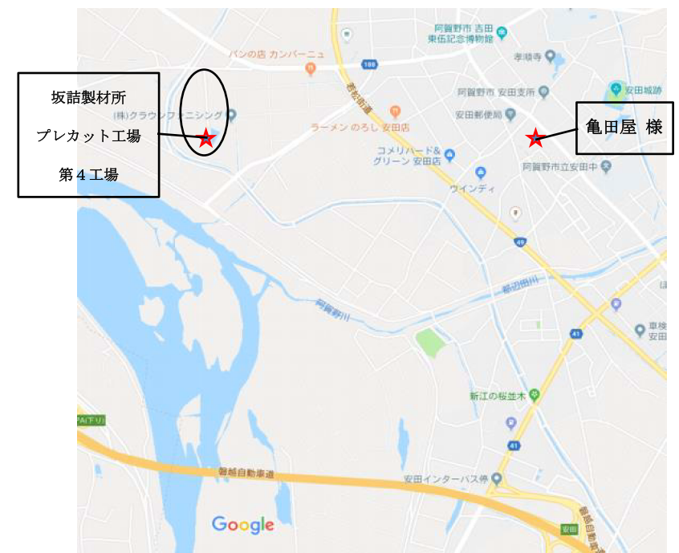

◇ 日 時 ２０１９年4月5日(金） PM １３：３０～１６：３０
◇ セミナー会場 新潟県阿賀野市保田１８１２ 亀田屋 TEL0250-68-2068
◇ 見学会場 株式会社 坂詰製材所 第４工場
 | ◇ 定 員 １００名 ◇講習費 無料 |  |  | 【締切 ３月29日迄】
いずれかに○をご記入ください。
不参加の場合、よろしければ理由をお知らせください。
下記事項にご記入いただき、(株)坂詰製材所までご返送ください。
参加 ・ 不参加 |  | ⇒

（参加者氏名）
企 業 名
所 在 地
氏 名
お電話番号 |  |  | 参加人数 |  | 人
FAX返送番号:0250-68-3755

株式会社 坂詰製材所 新潟県阿賀野市保田3858 ＴＥＬ：0250-68-2250【担当 桐生・鎌田】

